Solicitud gráfica
 | Área: | Matemáticas |  |  | Fecha:
 | Grado: | 7 |  |  | 2015-12-21
 | Título del tema: | Los cuadriláteros y sus áreas |  |  | ¿Cuaderno de estudio o recurso? | Recurso
 | Editor: | Alexander Rincón |  |  | Motor del recurso | F6B

 | Código guión o recurso: | MA_07_11_COREC150 | ← Para determinar este código, visite la hoja de Ayuda
 |  |  |  |  | ESPECIFICACIÓN DE ARCHIVOS A ENTREGAR
Núm. | Archivo Shutterstock o ruta en web | Imagen para: | Tipo | Ubicación de la imagen en el recurso F6B | Nombre imagen SMALL | Tamaño imagen SMALL | Nombre imagen ZOOM | Tamaño imagen ZOOM | Descripción | Observaciones
IMG01 | Imagen descrita en observación | Recurso F6B | Ilustración | Contenido | MA_07_11_COREC150_IMG01n.jpg | 320 x 480 px | MA_07_11_COREC150_IMG01a.jpg | 800 x 458 px | 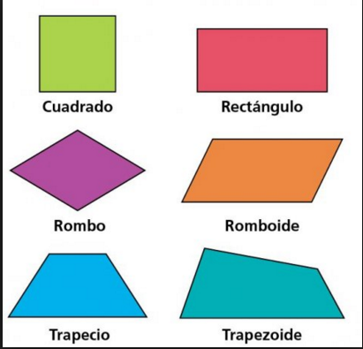 | Imagen para la presentación del recurso.
IMG02 | Imagen descrita en observación | Recurso F6B | Ilustración | Contenido | MA_07_11_COREC150_IMG02n.jpg | 320 x 480 px | MA_07_11_COREC150_IMG02a.jpg | 800 x 458 px | 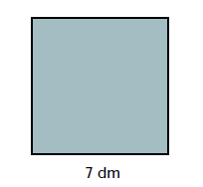 | Ilustración de un cuadrado de lado 7dm
IMG03 | Imagen descrita en observación | Recurso F6B | Ilustración | Contenido | MA_07_11_COREC150_IMG03n.jpg | 320 x 480 px | MA_07_11_COREC150_IMG03a.jpg | 800 x 458 px |  | Ilustración de un rectángulo de lados 12 cm y 8 cm
IMG04 | Imagen descrita en observación | Recurso F6B | Ilustración | Contenido | MA_07_11_COREC150_IMG04n.jpg | 320 x 480 px | MA_07_11_COREC150_IMG04a.jpg | 800 x 458 px | 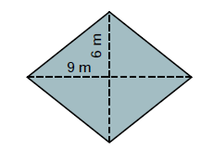 | Ilustración de un rombo con la diagonal mayor de medida 9 cm y la diagonal menor de medida 6 cm
IMG05 | Imagen descrita en observación | Recurso F6B | Ilustración | Contenido | MA_07_11_COREC150_IMG05n.jpg | 320 x 480 px | MA_07_11_COREC150_IMG05a.jpg | 800 x 458 px | 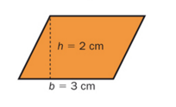 | Ilustracion de un romboide de base 3 cm y altura 2 cm
IMG06 | Imagen descrita en observación | Recurso F6B | Ilustración | Contenido | MA_07_11_COREC150_IMG06n.jpg | 320 x 480 px | MA_07_11_COREC150_IMG06a.jpg | 800 x 458 px | 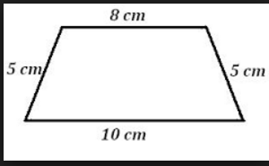 | Ilustracion de un trapecio isosceles de bases de 8 cm y 10cm y lados 5 cm
IMG07 | Imagen descrita en observación | Recurso F6B | Ilustración | Contenido | MA_07_11_COREC150_IMG07n.jpg | 320 x 480 px | MA_07_11_COREC150_IMG07a.jpg | 800 x 458 px | 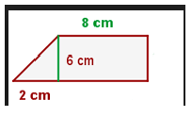 | ilustración de un trapecio rectángulo de base menor de 68 cm de altura 6cm y de la base mayor solo 2 cm como se muestra en la imagen
IMG08 | Imagen descrita en observación | Recurso F6B | Ilustración | Contenido | MA_07_11_COREC150_IMG08n.jpg | 320 x 480 px | MA_07_11_COREC150_IMG08a.jpg | 800 x 458 px | 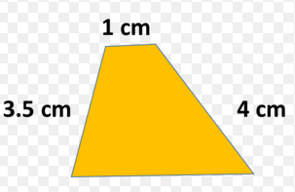 | Ilustración de un trapecio escaleno la medida de sus lados son distintas
IMG09 | Imagen descrita en observación | Recurso F6B | Ilustración | Contenido | MA_07_11_COREC150_IMG09n.jpg | 320 x 480 px | MA_07_11_COREC150_IMG09a.jpg | 800 x 458 px | 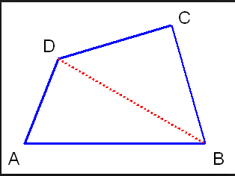 | ilustración de un trapezoide dividido en dos triángulos.

